Course Overview
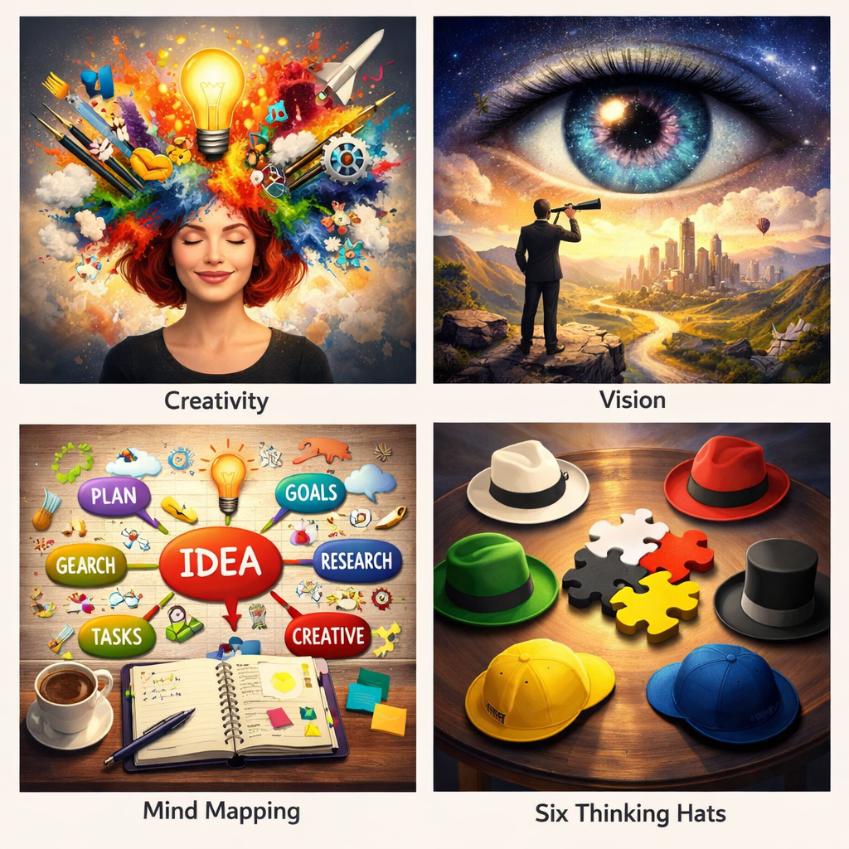
Course Title | Day | Target Audience | Estimated Duration (minutes) | Learning Goal (1 sentence) | Category
Kreativität und Vision entfalten | 9 | Teilnehmerinnen | xxx | Wecke dein kreatives Potenzial, um Probleme zu lösen, Neues zu schaffen und andere zu inspirieren. Entdecke durch spielerische Übungen und Reflexionsmethoden neue Wege, deinen authentischen Stil auszudrücken.

